关系图
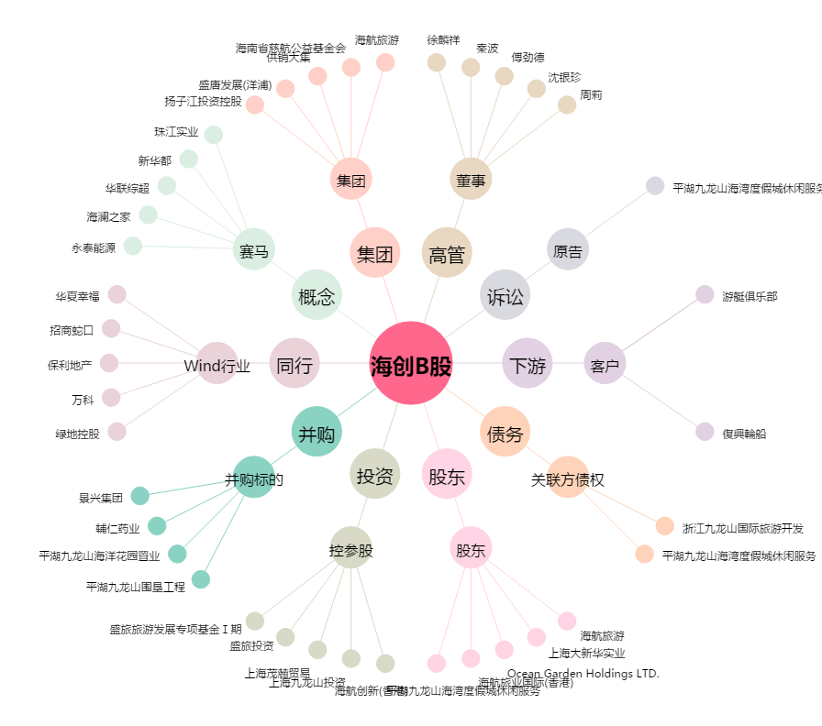
海创B股[900955.SH] - 关系概览图

